关系图
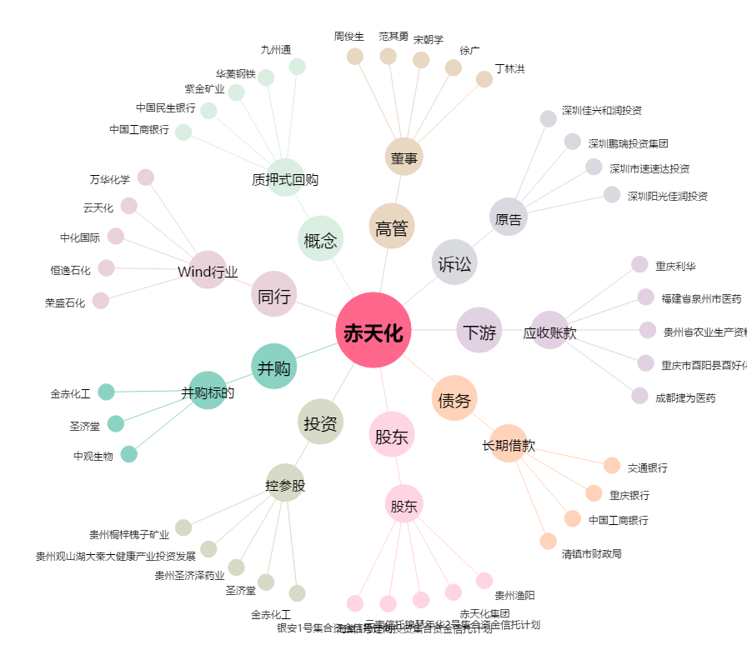
赤天化[600227.SH] - 关系概览图

